BAJA-015-2025
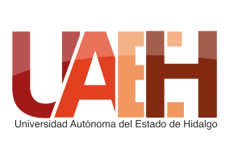 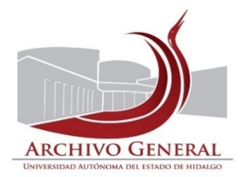 UNIVERSIDAD AUTÓNOMA DEL ESTADO DE HIDALGO SECRETARÍA GENERAL ARCHIVO GENERAL SISTEMA INSTITUCIONAL DE GESTIÓN DOCUMENTAL, ADMINISTRACIÓN DE ARCHIVOS Y TRANSPARENCIA
Inventario de Baja Documental
Unidad académica o administrativa: |  | Dirección de Autoaprendizaje de Idiomas |  | No. de Baja |  | 021/ | 2025
Área Generadora
Departamento de: |  | Dirección de Autoaprendizaje de Idiomas
Fecha de elaboración: |  | 2025-04-24
Fecha de actualización |  | 2025-09-05
Cotejó |  | Susana Diego Santos
SECCIÓN | SERIE | NO. DE CAJA | NO. DE EXPEDIENTE | TÍTULO DEL EXPEDIENTE | FECHAS EXTREMAS (AÑOS) | OBSERVACIONES | VALOR DOCUMENTAL
Docencia | Servicio académico | 1 | 851 | Control de Correspondencia Emitida | 1991-2021 |  | Administrativo
Docencia | Servicio académico | 2 | 363 | Control de Correspondencia Recibida | 1991-2022 |  | Administrativo

El presente inventario de Baja documental consta de 1 foja y ampara la cantidad de 02 cajas, 1214 Expedientes, 1.06 metros lineales de documentación.

Elaboró |  | Revisó |  |  | Autorizó

Mtra. Susana Angelina Diego Santos |  | Mtro. Abel Luis Roque López |  |  | Mtro. Guillermo Edgar Rabling Conde
Titular del Archivo de Concenetración |  | Director del Archivo General |  |  | Director de Autoaprendizaje de Idiomas

